Sheet1
帮扶工作队 | 商品名称 | 零售价 | 团购价 | 图示
中山市委办驻桂村联合帮扶工作队 | 桂香米·10斤装 | 69 | 65 | 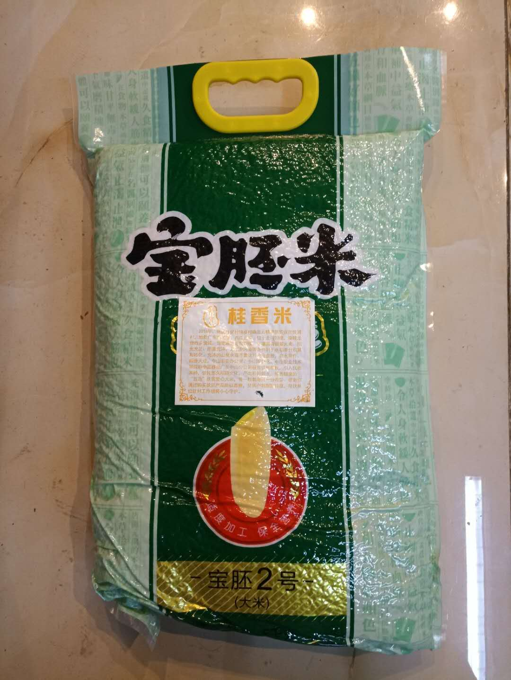
中山市商务局驻寨河村联合帮扶工作队 | 百香果·5斤装 | 40 | 36 | 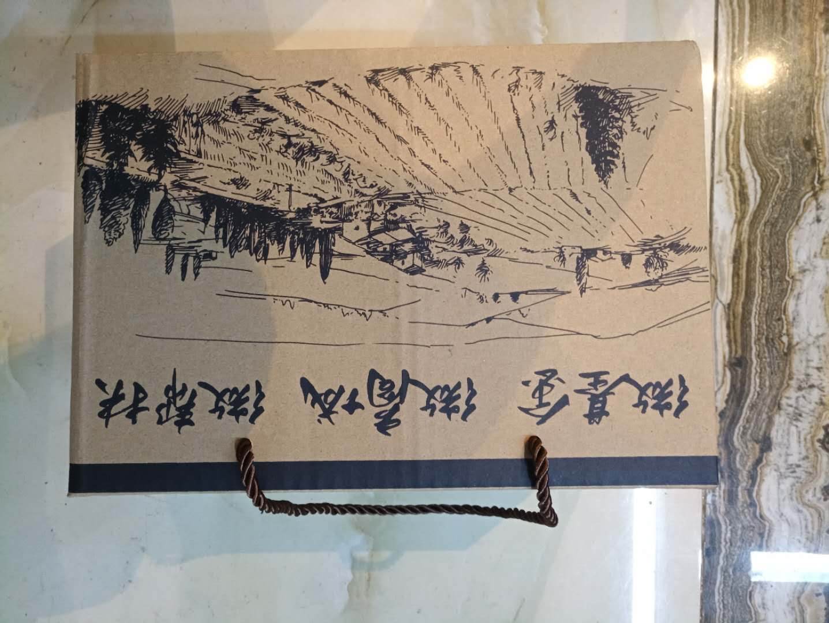
中山市民政局驻官埇村联合帮扶工作队 | 花生油·1.5L装 | 60 | 55 | 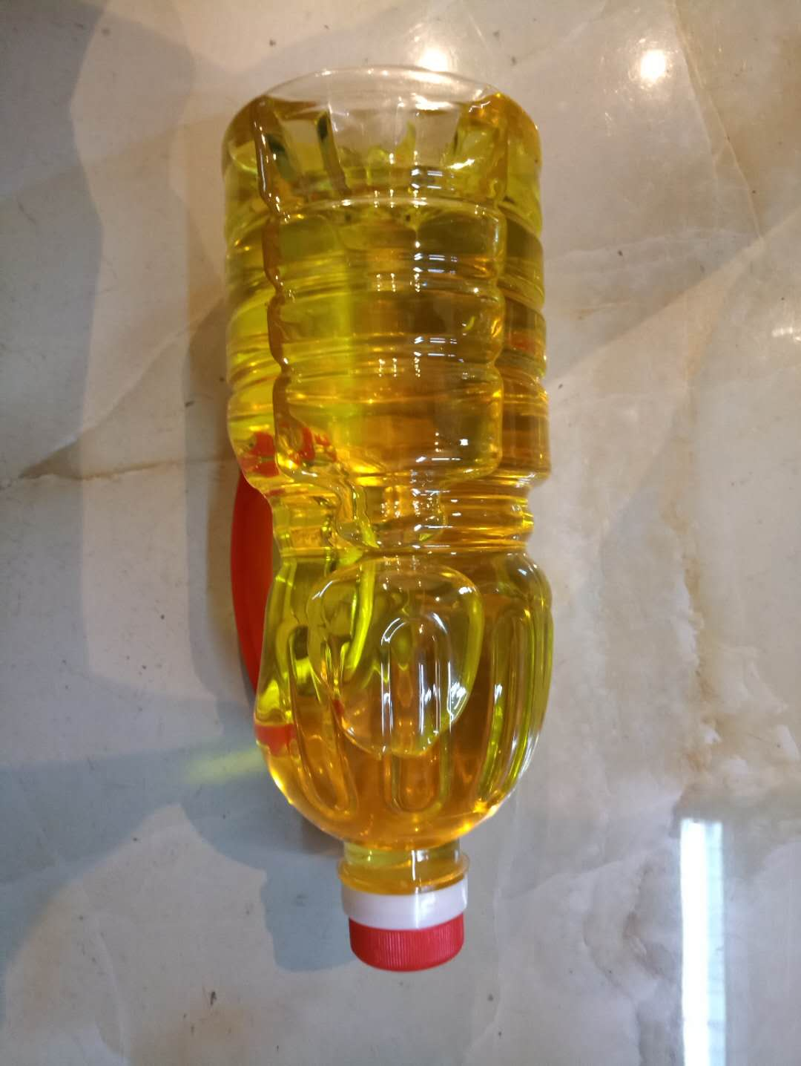
中山市财政局驻古灶村联合帮扶工作队 | 百花蜜·1斤装 | 59 | 53 | 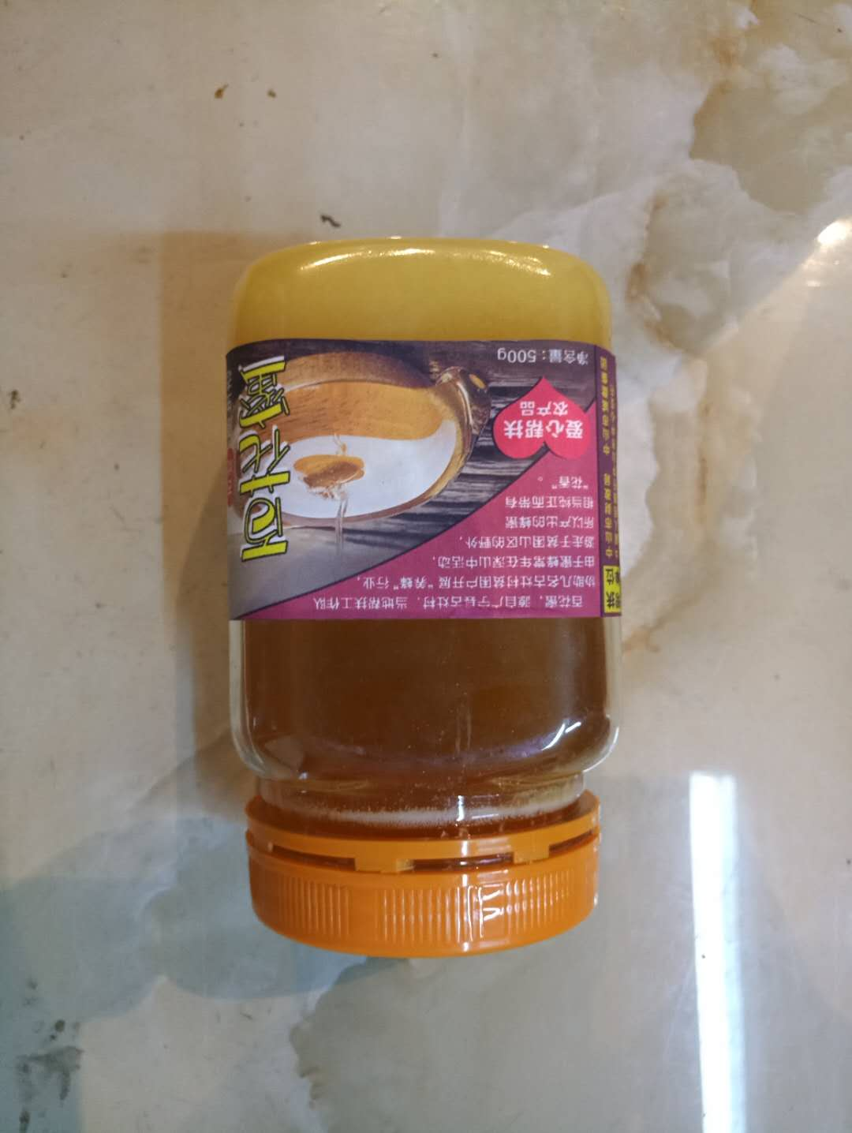
合计 |  |  | 209

